상품제안서
무사기원 명태원목 도어벨 | 상품코드: F30717

 |  |  |  |  |  |  | 02-412-0044 | www.easy1.co.kr
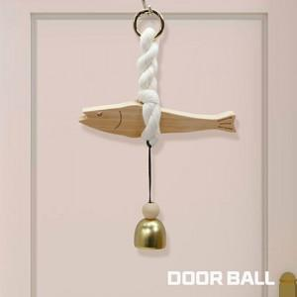

【상세/제작정보】

【인쇄/포장옵션】 | / 개별종이케이스

【공급단가】 | 수량 | 100~ | 300~ | 500~ | 1,000~ | 3,000~
*VAT별도 | 단가 | 6,500원 | 6,390원 | 6,240원 | 6,080원 | 5,970원

【상품 URL】 | https://dev.easy1.co.kr:443/src/goods_detail.php?gdno=30717

